Estadísticas
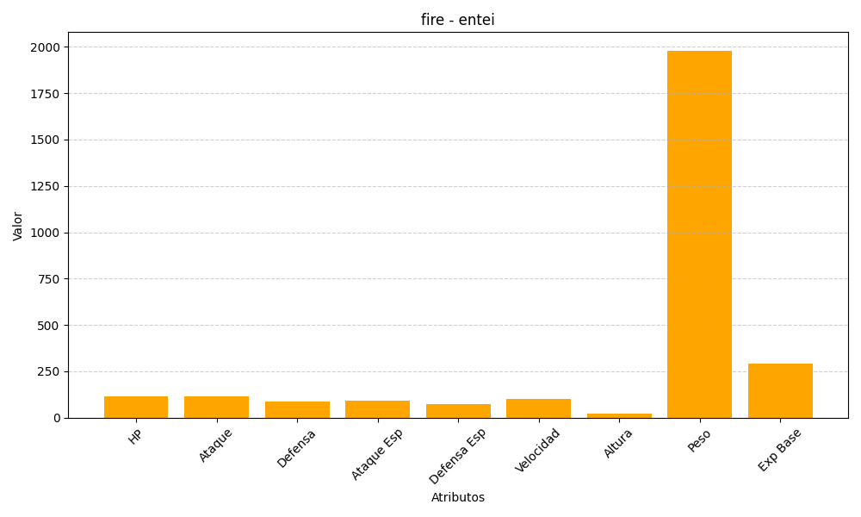
ID | Nombre | Tipo | HP | Ataque | Defensa | Ataque Especial | Defensa Especial | Velocidad | Altura | Peso | Experiencia Base
244 | entei | fire | 115 | 115 | 85 | 90 | 75 | 100 | 21 | 1980 | 290

